종합시트
광고주 | 한방 활성화 | 캠페인 | 캠페인 종합 | 예산 (VAT포함)
 |  | 총 캠페인 기간

캠페인 진행현황
매 체 | 예산 | 소진금액 | 노출수 | 클릭수
구글 UAC | - | 75,730,247 | 34,411,249 | 98,919
Total
comment
세팅키워드 :

일자별 분석
일자 | 노출수 | 클릭수 | 클릭율 | CPC | 소진금액
12월 28일 | 32,252 | 826 | 2.56% | 1,341 | 1,107,975
12월 29일 | 192,464 | 857 | 0.45% | 1,045 | 895,455
12월 30일 | 218,555 | 965 | 0.44% | 1,034 | 997,578
12월 31일 | 981,393 | 1,533 | 0.16% | 851 | 1,304,227
1월 1일 | 461,914 | 1,492 | 0.32% | 487 | 726,860
1월 2일 | 557,375 | 1,708 | 0.31% | 563 | 962,064
1월 3일 | 598,616 | 1,815 | 0.30% | 629 | 1,142,510
1월 4일 | 517,735 | 1,622 | 0.31% | 689 | 1,116,959
1월 5일 | 308,127 | 1,589 | 0.52% | 629 | 999,296
1월 6일 | 300,451 | 1,406 | 0.47% | 647 | 909,406
1월 7일 | 817,698 | 1,978 | 0.24% | 808 | 1,598,267
1월 8일 | 1,362,049 | 2,319 | 0.17% | 789 | 1,830,379
1월 9일 | 1,145,804 | 2,288 | 0.20% | 572 | 1,309,413
1월 10일 | 634,859 | 2,384 | 0.38% | 573 | 1,365,664
1월 11일 | 1,607,485 | 4,248 | 0.26% | 610 | 2,592,770
1월 12일 | 1,650,987 | 3,961 | 0.24% | 655 | 2,594,551
1월 13일 | 1,547,725 | 3,930 | 0.25% | 631 | 2,477,901
1월 14일 | 1,343,045 | 3,966 | 0.30% | 697 | 2,765,455
1월 15일 | 1,380,738 | 4,394 | 0.32% | 659 | 2,896,293
1월 16일 | 1,174,520 | 4,354 | 0.37% | 522 | 2,271,354
1월 17일 | 1,065,886 | 4,215 | 0.40% | 543 | 2,290,031
1월 18일 | 1,518,980 | 4,615 | 0.30% | 570 | 2,631,234
1월 19일 | 1,559,239 | 4,481 | 0.29% | 769 | 3,443,701
1월 20일 | 1,583,573 | 4,093 | 0.26% | 729 | 2,983,054
1월 21일 | 1,501,403 | 3,963 | 0.26% | 728 | 2,886,436
1월 22일 | 1,699,684 | 4,459 | 0.26% | 722 | 3,217,383
1월 23일 | 1,380,180 | 4,099 | 0.30% | 720 | 2,951,858
1월 24일 | 1,520,412 | 4,261 | 0.28% | 776 | 3,305,134
1월 25일 | 1,494,867 | 4,258 | 0.28% | 728 | 3,100,295
1월 26일 | 55,595 | 685 | 1.23% | 2,949 | 2,019,539
1월 27일 | 38,954 | 582 | 1.49% | 2,774 | 1,613,161
1월 28일 | 49,910 | 738 | 1.48% | 2,510 | 1,853,730
1월 29일 | 1,795,926 | 4,723 | 0.26% | 1,084 | 5,122,480
1월 30일 | 2,207,295 | 5,537 | 0.25% | 1,002 | 5,546,106
1월 31일 | 105,553 | 575 | 0.54% | 1,568 | 901,728
합계 | 34,411,249 | 98,919 | 0.29% | 766 | 75,730,247

구글 uac
광고주 | 한방 활성화 | 캠페인 | 구글 UAC | 예산 (VAT포함)
 |  | 총 캠페인 기간

캠페인 진행현황
매 체 | 예산 | 소진금액 | 노출수 | 클릭수 | 다운로드수 | 다운로드 당 단가
구글 UAC | - | 31,132,292 | 1,339,180 | 23,419 | 8,017 | 3,883
Total

일자별 분석
일자 | 노출수 | 클릭수 | 클릭율 | CPC | 소진금액 | 다운로드 수 | 다운로드 당 비용
12월 28일 | 32,252 | 826 | 2.56% | 1,341 | 1,107,975 | 439 | 2,524
12월 29일 | 20,032 | 739 | 3.69% | 1,161 | 858,297 | 416 | 2,063
12월 30일 | 22,386 | 786 | 3.51% | 1,156 | 908,236 | 443 | 2,050
12월 31일 | 16,311 | 692 | 4.24% | 1,290 | 892,761 | 391 | 2,283
1월 1일 | 23,786 | 594 | 2.50% | 547 | 325,118 | 252 | 1,290
1월 2일 | 47,207 | 763 | 1.62% | 737 | 562,005 | 269 | 2,089
1월 3일 | 75,374 | 880 | 1.17% | 843 | 741,780 | 253 | 2,932
1월 4일 | 69,490 | 856 | 1.23% | 872 | 746,545 | 267 | 2,796
1월 5일 | 48,692 | 727 | 1.49% | 826 | 600,249 | 237 | 2,533
1월 6일 | 62,387 | 923 | 1.48% | 744 | 686,854 | 304 | 2,259
1월 7일 | 45,885 | 628 | 1.37% | 1,169 | 734,437 | 312 | 2,354
1월 8일 | 10,575 | 506 | 4.78% | 1,635 | 827,366 | 332 | 2,492
1월 9일 | 18,838 | 514 | 2.73% | 594 | 305,278 | 191 | 1,598
1월 10일 | 21,889 | 585 | 2.67% | 620 | 362,981 | 225 | 1,613
1월 11일 | 53,106 | 879 | 1.66% | 673 | 591,430 | 297 | 1,991
1월 12일 | 48,456 | 685 | 1.41% | 866 | 593,112 | 230 | 2,579
1월 13일 | 43,169 | 546 | 1.26% | 874 | 477,452 | 189 | 2,526
1월 14일 | 20,946 | 700 | 3.34% | 1,086 | 760,419 | 389 | 1,955
1월 15일 | 16,237 | 745 | 4.59% | 1,202 | 895,536 | 419 | 2,137
1월 16일 | 18,540 | 515 | 2.78% | 518 | 266,912 | 216 | 1,236
1월 17일 | 19,771 | 520 | 2.63% | 551 | 286,271 | 199 | 1,439
1월 18일 | 65,159 | 851 | 1.31% | 738 | 628,398 | 245 | 2,565
1월 19일 | 70,724 | 850 | 1.20% | 1,461 | 1,241,755 | 258 | 4,813
1월 20일 | 38,291 | 554 | 1.45% | 1,406 | 778,857 | 132 | 5,918
1월 21일 | 36,776 | 494 | 1.34% | 1,383 | 683,232 | 103 | 6,640
1월 22일 | 56,764 | 720 | 1.27% | 1,409 | 1,014,312 | 151 | 6,708
1월 23일 | 34,425 | 556 | 1.62% | 1,347 | 748,799 | 112 | 6,686
1월 24일 | 53,302 | 808 | 1.52% | 1,361 | 1,099,969 | 162 | 6,803
1월 25일 | 43,716 | 654 | 1.50% | 1,370 | 895,784 | 169 | 5,288
1월 26일 | 55,592 | 685 | 1.23% | 2,949 | 2,019,539 | 66 | 30,415
1월 27일 | 38,954 | 582 | 1.49% | 2,774 | 1,613,161 | 54 | 29,818
1월 28일 | 49,910 | 738 | 1.48% | 2,510 | 1,853,730 | 75 | 24,782
1월 29일 | 36,708 | 502 | 1.37% | 3,953 | 1,985,906 | 58 | 34,240
1월 30일 | 8,460 | 405 | 4.78% | 5,544 | 2,244,040 | 79 | 28,298
1월 31일 | 15,070 | 411 | 2.73% | 1,930 | 793,796 | 83 | 9,610
합계 | 1,339,180 | 23,419 | 1.75% | 1,329 | 31,132,292 | 8,017 | 3,883

구글 uac_상세
광고주 | 한방 활성화 | 캠페인 | 구글 UAC | 예산 (VAT포함)
 |  | 총 캠페인 기간

시간별 데이터
시간별 데이터 | 노출수 | 클릭수 | 클릭율 | CPC | 소진금액 | 다운로드 수 | 다운로드 당 비용
0 | 30,055 | 544 | 1.81% | 1,599 | 869,883 | 207 | 4,202
1 | 21,299 | 366 | 1.72% | 1,534 | 561,507 | 156 | 3,599
2 | 15,806 | 335 | 2.12% | 1,571 | 526,146 | 132 | 3,986
3 | 14,046 | 330 | 2.35% | 1,529 | 504,478 | 119 | 4,239
4 | 14,903 | 377 | 2.53% | 1,469 | 553,647 | 151 | 3,667
5 | 19,344 | 379 | 1.96% | 1,471 | 557,418 | 155 | 3,596
6 | 26,476 | 558 | 2.11% | 1,466 | 817,947 | 219 | 3,735
7 | 35,255 | 704 | 2.00% | 1,426 | 1,004,143 | 287 | 3,499
8 | 43,016 | 815 | 1.89% | 1,463 | 1,192,606 | 334 | 3,571
9 | 49,813 | 898 | 1.80% | 1,570 | 1,409,500 | 369 | 3,820
10 | 57,924 | 1,047 | 1.81% | 1,572 | 1,646,006 | 397 | 4,146
11 | 62,549 | 1,126 | 1.80% | 1,611 | 1,813,725 | 449 | 4,039
12 | 81,138 | 1,193 | 1.47% | 1,495 | 1,783,247 | 439 | 4,062
13 | 66,193 | 1,073 | 1.62% | 1,635 | 1,754,759 | 471 | 3,726
14 | 59,921 | 1,050 | 1.75% | 1,573 | 1,651,388 | 426 | 3,876
15 | 61,409 | 1,183 | 1.93% | 1,657 | 1,959,682 | 500 | 3,919
16 | 62,489 | 1,199 | 1.92% | 1,729 | 2,072,668 | 518 | 4,001
17 | 60,110 | 1,109 | 1.84% | 1,624 | 1,800,832 | 446 | 4,038
18 | 59,316 | 1,039 | 1.75% | 1,584 | 1,645,381 | 433 | 3,800
19 | 65,322 | 1,170 | 1.79% | 1,513 | 1,770,229 | 456 | 3,882
20 | 63,895 | 1,069 | 1.67% | 1,493 | 1,596,483 | 417 | 3,828
21 | 64,148 | 975 | 1.52% | 1,378 | 1,343,247 | 354 | 3,794
22 | 54,834 | 875 | 1.60% | 1,484 | 1,298,192 | 322 | 4,032
23 | 45,185 | 683 | 1.51% | 1,453 | 992,649 | 237 | 4,188
합계 | 1,134,446 | 20,097 | 1.77% | 1,549 | 31,125,764 | 7,994 | 3,894

기기별 데이터
기기별 데이터 | 노출수 | 클릭수 | 클릭율 | CPC | 소진금액 | 다운로드 수 | 다운로드 당 비용
데스크톱 | - | - |  | - | - | -
모바일 | 1,110,242 | 19,784 | 1.78% | 1,550 | 30,674,463 | 7,865 | 3,900
태블릿 | 24,204 | 313 | 1.29% | 1,442 | 451,300 | 127 | 3,554
합계 | 1,134,446 | 20,097 | 1.77% | 1,549 | 31,125,763 | 7,992 | 3,895

지역별 데이터
지역별 데이터 | 노출수 | 클릭수 | 클릭율 | CPC | 소진금액 | 다운로드 수 | 다운로드 당 비용
강원도 | 24,480 | 343 | 1.40% | 1,674 | 574,282 | 140 | 4,102
경기도 | 225,536 | 4,103 | 1.82% | 1,570 | 6,441,897 | 1,698 | 3,794
경상남도 | 44,865 | 738 | 1.64% | 1,610 | 1,188,029 | 310 | 3,832
경상북도 | 38,428 | 621 | 1.62% | 1,619 | 1,005,280 | 272 | 3,696
광주광역시 | 22,684 | 389 | 1.71% | 1,680 | 653,714 | 186 | 3,515
대구광역시 | 42,080 | 821 | 1.95% | 1,530 | 1,256,377 | 346 | 3,631
대전광역시 | 21,041 | 401 | 1.91% | 1,545 | 619,606 | 155 | 3,997
부산광역시 | 121,867 | 2,139 | 1.76% | 1,432 | 3,062,125 | 810 | 3,780
서울특별시 | 414,861 | 7,548 | 1.82% | 1,506 | 11,368,925 | 2,843 | 3,999
울산광역시 | 18,491 | 348 | 1.88% | 1,627 | 566,198 | 158 | 3,584
인천광역시 | 45,452 | 761 | 1.67% | 1,615 | 1,229,247 | 291 | 4,224
전라남도 | 21,816 | 351 | 1.61% | 1,581 | 555,041 | 133 | 4,173
전라북도 | 23,701 | 391 | 1.65% | 1,644 | 642,943 | 165 | 3,897
제주특별자치도 | 9,419 | 168 | 1.78% | 1,812 | 304,394 | 67 | 4,543
충청남도 | 35,617 | 583 | 1.64% | 1,685 | 982,573 | 246 | 3,994
충청북도 | 23,527 | 384 | 1.63% | 1,727 | 663,357 | 170 | 3,902
합계 | 1,133,865 | 20,089 | 1.77% | 1,549 | 31,113,988 | 7,990 | 3,894

노출 영역별 데이터
게재위치 유형 | 노출수 | 클릭수 | 클릭율 | CPC | 소진금액 | 다운로드 수 | 다운로드 당 비용
웹페이지 | 2,090 | 6 | 0.29% | 823 | 4,939 | - | #DIV/0!
모바일 애플리케이션 | 1,067,472 | 16,251 | 1.52% | 1,280 | 20,802,837 | 5,516 | 3,771
유튜브 채널 | 4,071 | 106 | 2.60% | 402 | 42,560 | 8 | 5,320
합계 | 1,073,633 | 16,363 | 1.52% | 1,274 | 20,850,336 | 5,524 | 3,774

구글uac_노출소재
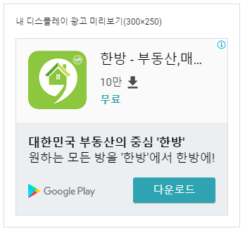
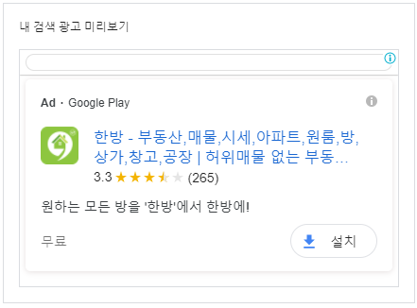
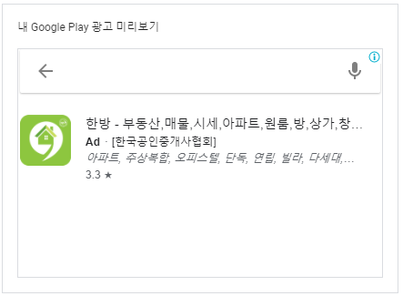
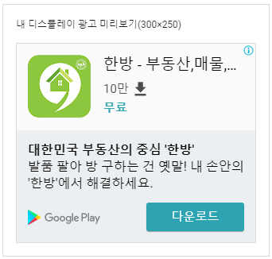

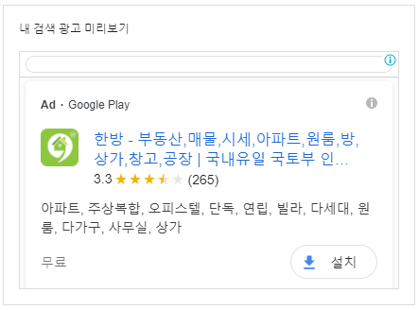
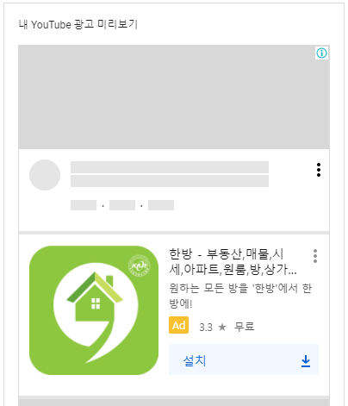


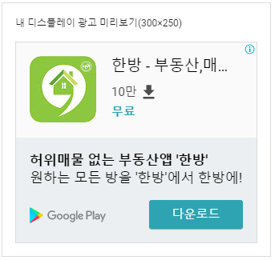

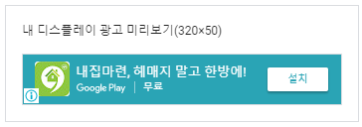

카카오 모먼트
광고주 | 한방 활성화 | 캠페인 | 카카오 모먼트 | 예산 (VAT포함)
 |  | 총 캠페인 기간

캠페인 진행현황
매 체 | 예산 | 소진금액 | 노출수 | 클릭수 | 클릭율 | CPC (클릭당 단가)
카카오 비즈보드 | 0 | 44,597,955 | 33,072,069 | 75,500 | 0.23% | 591
Total

일자별 분석
일자 | 노출수 | 클릭수 | 클릭율 | CPC | 소진금액
12월 28일
12월 29일 | 172,432 | 118 | 0.07% | 315 | 37,158
12월 30일 | 196,169 | 179 | 0.09% | 499 | 89,342
12월 31일 | 965,082 | 841 | 0.09% | 489 | 411,466
1월 1일 | 438,128 | 898 | 0.20% | 447 | 401,742
1월 2일 | 510,168 | 945 | 0.19% | 423 | 400,059
1월 3일 | 523,242 | 935 | 0.18% | 429 | 400,730
1월 4일 | 448,245 | 766 | 0.17% | 484 | 370,414
1월 5일 | 259,435 | 862 | 0.33% | 463 | 399,047
1월 6일 | 238,064 | 483 | 0.20% | 461 | 222,552
1월 7일 | 771,813 | 1,350 | 0.17% | 640 | 863,830
1월 8일 | 1,351,474 | 1,813 | 0.13% | 553 | 1,003,013
1월 9일 | 1,126,966 | 1,774 | 0.16% | 566 | 1,004,135
1월 10일 | 612,970 | 1,799 | 0.29% | 557 | 1,002,683
1월 11일 | 1,554,379 | 3,369 | 0.22% | 594 | 2,001,340
1월 12일 | 1,602,531 | 3,276 | 0.20% | 611 | 2,001,439
1월 13일 | 1,504,556 | 3,384 | 0.22% | 591 | 2,000,449
1월 14일 | 1,322,099 | 3,266 | 0.25% | 614 | 2,005,036
1월 15일 | 1,364,501 | 3,649 | 0.27% | 548 | 2,000,757
1월 16일 | 1,155,980 | 3,839 | 0.33% | 522 | 2,004,442
1월 17일 | 1,046,115 | 3,695 | 0.35% | 542 | 2,003,760
1월 18일 | 1,453,821 | 3,764 | 0.26% | 532 | 2,002,836
1월 19일 | 1,488,515 | 3,631 | 0.24% | 606 | 2,201,946
1월 20일 | 1,545,282 | 3,539 | 0.23% | 623 | 2,204,197
1월 21일 | 1,464,627 | 3,469 | 0.24% | 635 | 2,203,204
1월 22일 | 1,642,920 | 3,739 | 0.23% | 589 | 2,203,071
1월 23일 | 1,345,755 | 3,543 | 0.26% | 622 | 2,203,059
1월 24일 | 1,467,110 | 3,453 | 0.24% | 639 | 2,205,165
1월 25일 | 1,451,151 | 3,604 | 0.25% | 612 | 2,204,511
1월 26일 | 3 | - | 0.00% | #DIV/0! | -
1월 27일 | - | - | #DIV/0! | #DIV/0! | -
1월 28일 | - | - | #DIV/0! | #DIV/0! | -
1월 29일 | 1,759,218 | 4,221 | 0.24% | 743 | 3,136,574
1월 30일 | 2,198,835 | 5,132 | 0.23% | 643 | 3,302,066
1월 31일 | 90,483 | 164 | 0.18% | 658 | 107,932
합계 | 33,072,069 | 75,500 | 0.23% | 591 | 44,597,955

카카오 모먼트_상세
광고주 | 한방 활성화 | 캠페인 | 카카오 모먼트 | 예산 (VAT포함)
 |  | 총 캠페인 기간

 | 노출수
PC
Android | 31,544,131
Ios | 1,618,421
 | 클릭수
PC
Android | 73,788
Ios | 1,876
 | 도달수
PC
Android | 5,267,176
Ios | 336,984

시간별 데이터
시간별 데이터 | 노출수 | 클릭수 | 클릭율 | CPC | 소진금액 | 도달수 | 도달당 비용
00:00~00:59 | 386,330 | 813 | 0.21% | 483 | 392,751 | 234,639 | 1.7
01:00~01:59 | 417,318 | 985 | 0.24% | 575 | 566,374 | 188,584 | 3.0
02:00~02:59 | 297,934 | 682 | 0.23% | 568 | 387,296 | 138,191 | 2.8
03:00~03:59 | 186,597 | 490 | 0.26% | 495 | 242,597 | 99,983 | 2.4
04:00~04:59 | 159,793 | 405 | 0.25% | 431 | 174,691 | 88,714 | 2.0
05:00~05:59 | 197,726 | 517 | 0.26% | 420 | 217,003 | 107,998 | 2.0
06:00~06:59 | 327,363 | 660 | 0.20% | 428 | 282,372 | 175,753 | 1.6
07:00~07:59 | 647,868 | 1,350 | 0.21% | 500 | 674,881 | 346,056 | 2.0
08:00~08:59 | 1,164,033 | 2,500 | 0.21% | 569 | 1,423,432 | 586,306 | 2.4
09:00~09:59 | 1,520,557 | 3,387 | 0.22% | 596 | 2,018,822 | 704,302 | 2.9
10:00~10:59 | 1,763,953 | 3,938 | 0.22% | 618 | 2,433,193 | 872,237 | 2.8
11:00~11:59 | 1,835,795 | 3,979 | 0.22% | 628 | 2,497,092 | 918,365 | 2.7
12:00~12:59 | 1,924,472 | 4,310 | 0.22% | 611 | 2,633,019 | 946,887 | 2.8
13:00~13:59 | 1,810,575 | 3,985 | 0.22% | 605 | 2,409,367 | 930,177 | 2.6
14:00~14:59 | 1,904,489 | 4,622 | 0.24% | 603 | 2,785,549 | 969,213 | 2.9
15:00~15:59 | 1,903,010 | 4,583 | 0.24% | 595 | 2,728,425 | 928,676 | 2.9
16:00~16:59 | 2,037,024 | 4,853 | 0.24% | 599 | 2,906,974 | 1,081,380 | 2.7
17:00~17:59 | 2,223,365 | 5,239 | 0.24% | 607 | 3,177,634 | 1,184,454 | 2.7
18:00~18:59 | 2,118,326 | 5,228 | 0.25% | 587 | 3,069,540 | 1,171,054 | 2.6
19:00~19:59 | 1,969,099 | 5,220 | 0.27% | 568 | 2,965,763 | 1,097,471 | 2.7
20:00~20:59 | 2,326,802 | 5,163 | 0.22% | 570 | 2,940,720 | 1,299,468 | 2.3
21:00~21:59 | 2,571,953 | 5,516 | 0.21% | 585 | 3,225,377 | 1,440,314 | 2.2
22:00~22:59 | 2,430,972 | 4,857 | 0.20% | 603 | 2,931,052 | 1,215,333 | 2.4
23:00~23:59 | 1,037,198 | 2,382 | 0.23% | 624 | 1,486,688 | 674,758 | 2.2
합계 | 33,162,552 | 75,664 | 0.23% | 589 | 44,570,611 | 17,400,313 | 2.6

기기별 데이터
기기별 데이터 | 노출수 | 클릭수 | 클릭율 | CPC | 소진금액 | 도달수 | 도달당 비용
PC
Android | 31,544,131 | 73,788 | 0.23% | 589 | 43,455,718 | 5,267,176 | 8.3
Ios | 1,618,421 | 1,876 | 0.12% | 594 | 1,114,892 | 336,984 | 3.3
합계 | 33,162,552 | 75,664 | 0.23% | 589 | 44,570,611 | 5,604,160 | 8.0

지역별 데이터
지역별 데이터 | 노출수 | 클릭수 | 클릭율 | CPC | 소진금액 | 도달수 | 도달당 비용
서울특별시 | 7,932,896 | 19,474 | 0.25% | 592 | 11,537,002 | 1,382,207 | 8.3
인천광역시 | 1,415,625 | 2,912 | 0.21% | 591 | 1,722,223 | 267,434 | 6.4
경기도 | 7,823,583 | 17,863 | 0.23% | 589 | 10,522,901 | 1,363,599 | 7.7
강원도 | 754,192 | 1,701 | 0.23% | 584 | 994,111 | 128,897 | 7.7
세종특별자치시 | 46,526 | 50 | 0.11% | 558 | 27,925 | 5,475 | 5.1
대전광역시 | 875,439 | 1,765 | 0.20% | 581 | 1,024,745 | 144,332 | 7.1
충청북도 | 949,482 | 1,988 | 0.21% | 586 | 1,165,518 | 166,347 | 7.0
충청남도 | 923,221 | 1,974 | 0.21% | 584 | 1,152,233 | 154,855 | 7.4
광주광역시 | 800,600 | 1,591 | 0.20% | 580 | 922,071 | 132,938 | 6.9
전라북도 | 1,056,794 | 2,255 | 0.21% | 582 | 1,313,467 | 174,245 | 7.5
전라남도 | 814,841 | 1,560 | 0.19% | 583 | 908,889 | 132,397 | 6.9
대구광역시 | 1,242,561 | 3,081 | 0.25% | 591 | 1,819,581 | 237,195 | 7.7
울산광역시 | 562,264 | 1,044 | 0.19% | 591 | 616,505 | 100,092 | 6.2
경상북도 | 965,278 | 2,106 | 0.22% | 589 | 1,240,910 | 181,699 | 6.8
경상남도 | 1,455,592 | 3,530 | 0.24% | 588 | 2,076,084 | 287,026 | 7.2
부산광역시 | 2,025,346 | 6,004 | 0.30% | 597 | 3,583,772 | 375,965 | 9.5
제주특별자치도 | 1,064,791 | 2,565 | 0.24% | 587 | 1,506,162 | 200,432 | 7.5
해외 | - | - | #DIV/0! | #DIV/0! | - | - | #DIV/0!
알 수 없음 | 2,453,521 | 4,201 | 0.17% | 580 | 2,436,511 | 353,763 | 6.9
합계 | 33,162,552 | 75,664 | 0.23% | 589 | 44,570,611 | 5,788,898 | 7.7

노출 영역별 데이터
게재위치 유형 | 노출수 | 클릭수 | 클릭율 | CPC | 소진금액 | 도달수 | 도달당 비용
카카오톡 | 8,577,438 | 35,031 | 0.41% | 609 | 21,323,799 | 2,670,748 | 8.0
다음 | 22,101,327 | 31,334 | 0.14% | 566 | 17,732,184 | 2,806,341 | 6.3
카카오스토리 | - | - |  |  | - | -
카카오서비스 | 2,483,787 | 9,299 | 0.37% | 593 | 5,514,628 | 403,727 | 13.7
네트워크 | - | - |  |  | - | -
합계 | 33,162,552 | 75,664 | 0.23% | 589 | 44,570,611 | 5,880,816 | 7.6

성별 데이터
게재위치 유형 | 노출수 | 클릭수 | 클릭율 | CPC | 소진금액 | 도달수 | 도달당 비용
남자 | 23,538,467 | 53,496 | 0.23% | 586 | 31,326,266 | 3,736,804 | 8.4
여자 | 9,624,085 | 22,168 | 0.23% | 597 | 13,244,344 | 1,877,883 | 7.1
알수없음
합계 | 33,162,552 | 75,664 | 0.23% | 589 | 44,570,611 | 5,614,687 | 7.9

카카오모먼트_노출소재





